補償コンサルタント現況報告書
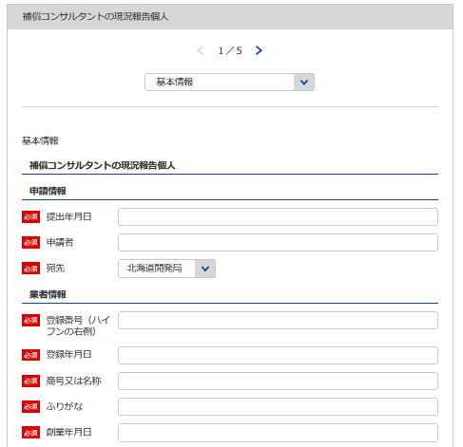
s | 別記様式第14号（第７条関係） |  |  |  |  |  |  |  |  |  |  |  |  |  |  |  |  |  |  |  |  | （用紙Ａ４）

 |  | 補償コンサルタント現況報告書

 | 補償コンサルタント登録規程第７条第１項の規定により、次のとおり報告します。
1
 |  |  |  |  |  |  |  |  |  |  |  |  |  |  |  | 令和 | 年 | 月 |  | 日

2
 |  |  |  |  |  |  |  |  |  | 報告者

3
1 ※YYYY/MM/DDで入力してください
2
※会社名 役職 代表者氏名 主たる営業所の住所を記載してください
6 7
4
5
5
3
 |  |  |  |  | 殿
 | イ
 | 登 録 番 号 |  | 補 | ― |  | 登 録 年 月 日 |  | 令和 | 年 |  |  | 月 |  | 日 | 当初登録年月日 |  |  | 年 |  | 月 |  | 日
個人なので不要
 | （ふりがな） 商号又は名称 |  |  |  |  |  |  |  |  |  |  |  |  |  | 資本金額 （出資総額） |  |  |  |  |  | 千円
個人なので不要
4
8
5
7
過去の申請より自動補完されます
6
8
 | 法 人 番 号 |  |  |  |  |  |  |  |  |  |  |  |  |  | 創業年月日 |  |  | 年 |  | 月 |  | 日
 | 役員（業務を執行する社員、取締役、執行役又は これらに準ずる者）の氏名及び役職名 |  |  |  |  |  | 営 業 所
 | （ふりがな） 氏名 |  |  | 役職名 |  |  | 名称 |  |  |  | （郵便番号） 所 在 地 （電話番号）
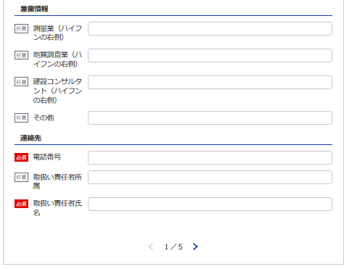
 |  |  |  |  |  |  | （主たる営業所）
17
 |  |  |  |  |  |  | （その他の営業所）

18
17
19
 | 役員の他企業役員との兼務状況
 | 他に行つている営業の種類
18 19 20
20
 |  |  |  |  |  |  |  |  |  |  |  |  | 電 話 番 号 |  |  |  | ( |  | ) |  |  | 番
 |  |  |  |  |  |  |  |  |  |  |  |  | 取扱い責任者
 | 記載要領 |  |  |  |  |  |  |  |  |  |  |  | 所 属 氏 名
 | 1 「法人番号（13桁）」及び「資本金額」の欄は、法人である場合に記載すること。
 | 2 「役員の氏名及び役職名」の欄は、個人の場合は、本人及び支配人について記載すること。
 | 3 「営業所」の欄は、本店又は常時補償業務に関する契約を締結する支店若しくは事務所を記載すること。
 | 4 「役員の他企業役員との兼務状況」の欄は、当該役員が他企業の役員を兼務している場合に、その企業名及び役職名を記載すること。

補償業務経歴
※こちらのシートは記載の後、PDFにして添付してください
 |  |  |  |  |  |  |  | （用紙Ａ４）
ロ
補 償 業 務 経 歴
登録部門 | 契約の相手方の名称 | 契 約 名 | 業務の内容 | 元請又は 下請の別 | 契 約 金 額 |  | 契約期間
 |  |  |  |  |  | 千円 | 自 | 年 | 月 | 日
 |  |  |  |  |  |  | 至 | 年 | 月 | 日
 |  |  |  |  |  | 千円 | 自 | 年 | 月 | 日
 |  |  |  |  |  |  | 至 | 年 | 月 | 日
 |  |  |  |  |  | 千円 | 自 | 年 | 月 | 日
 |  |  |  |  |  |  | 至 | 年 | 月 | 日
 |  |  |  |  |  | 千円 | 自 | 年 | 月 | 日
 |  |  |  |  |  |  | 至 | 年 | 月 | 日
 |  |  |  |  |  | 千円 | 自 | 年 | 月 | 日
 |  |  |  |  |  |  | 至 | 年 | 月 | 日
 |  |  |  |  |  | 千円 | 自 | 年 | 月 | 日
 |  |  |  |  |  |  | 至 | 年 | 月 | 日
 |  |  |  |  |  | 千円 | 自 | 年 | 月 | 日
 |  |  |  |  |  |  | 至 | 年 | 月 | 日
 |  |  |  |  |  | 千円 | 自 | 年 | 月 | 日
 |  |  |  |  |  |  | 至 | 年 | 月 | 日
 |  |  |  |  |  | 千円 | 自 | 年 | 月 | 日
 |  |  |  |  |  |  | 至 | 年 | 月 | 日
 |  |  |  |  |  | 千円 | 自 | 年 | 月 | 日
 |  |  |  |  |  |  | 至 | 年 | 月 | 日
 |  |  |  |  |  | 千円 | 自 | 年 | 月 | 日
 |  |  |  |  |  |  | 至 | 年 | 月 | 日
 |  |  |  |  |  | 千円 | 自 | 年 | 月 | 日
 |  |  |  |  |  |  | 至 | 年 | 月 | 日
 |  |  |  |  |  | 千円 | 自 | 年 | 月 | 日
 |  |  |  |  |  |  | 至 | 年 | 月 | 日
 |  |  |  |  |  | 千円 | 自 | 年 | 月 | 日
 |  |  |  |  |  |  | 至 | 年 | 月 | 日
 |  |  |  |  |  | 千円 | 自 | 年 | 月 | 日
 |  |  |  |  |  |  | 至 | 年 | 月 | 日
 |  |  |  |  |  | 千円 | 自 | 年 | 月 | 日
 |  |  |  |  |  |  | 至 | 年 | 月 | 日
 |  |  |  |  |  | 千円 | 自 | 年 | 月 | 日
 |  |  |  |  |  |  | 至 | 年 | 月 | 日
 |  |  |  |  |  | 千円 | 自 | 年 | 月 | 日
 |  |  |  |  |  |  | 至 | 年 | 月 | 日
 |  |  |  |  |  | 千円 | 自 | 年 | 月 | 日
 |  |  |  |  |  |  | 至 | 年 | 月 | 日
 |  |  |  |  |  | 千円 | 自 | 年 | 月 | 日
 |  |  |  |  |  |  | 至 | 年 | 月 | 日

記載要領 1 この表は、現に登録している登録部門ごとに、直前1年間の主な契約について5件以内記載すること。 2 「元請」とは、補償コンサルタント以外の者から補償業務を受注した場合をいい「下請」とは、他の補償コンサルタントから受注した場合をいう。
 |  |  |  |  |  |  |  | （用紙Ａ４）
ロ
補 償 業 務 経 歴
登録部門 | 契約の相手方の名称 | 契 約 名 | 業務の内容 | 元請又は 下請の別 | 契 約 金 額 |  | 契約期間
 |  |  |  |  |  | 千円 | 自 | 年 | 月 | 日
 |  |  |  |  |  |  | 至 | 年 | 月 | 日
 |  |  |  |  |  | 千円 | 自 | 年 | 月 | 日
 |  |  |  |  |  |  | 至 | 年 | 月 | 日
 |  |  |  |  |  | 千円 | 自 | 年 | 月 | 日
 |  |  |  |  |  |  | 至 | 年 | 月 | 日
 |  |  |  |  |  | 千円 | 自 | 年 | 月 | 日
 |  |  |  |  |  |  | 至 | 年 | 月 | 日
 |  |  |  |  |  | 千円 | 自 | 年 | 月 | 日
 |  |  |  |  |  |  | 至 | 年 | 月 | 日
 |  |  |  |  |  | 千円 | 自 | 年 | 月 | 日
 |  |  |  |  |  |  | 至 | 年 | 月 | 日
 |  |  |  |  |  | 千円 | 自 | 年 | 月 | 日
 |  |  |  |  |  |  | 至 | 年 | 月 | 日
 |  |  |  |  |  | 千円 | 自 | 年 | 月 | 日
 |  |  |  |  |  |  | 至 | 年 | 月 | 日
 |  |  |  |  |  | 千円 | 自 | 年 | 月 | 日
 |  |  |  |  |  |  | 至 | 年 | 月 | 日
 |  |  |  |  |  | 千円 | 自 | 年 | 月 | 日
 |  |  |  |  |  |  | 至 | 年 | 月 | 日
 |  |  |  |  |  | 千円 | 自 | 年 | 月 | 日
 |  |  |  |  |  |  | 至 | 年 | 月 | 日
 |  |  |  |  |  | 千円 | 自 | 年 | 月 | 日
 |  |  |  |  |  |  | 至 | 年 | 月 | 日
 |  |  |  |  |  | 千円 | 自 | 年 | 月 | 日
 |  |  |  |  |  |  | 至 | 年 | 月 | 日
 |  |  |  |  |  | 千円 | 自 | 年 | 月 | 日
 |  |  |  |  |  |  | 至 | 年 | 月 | 日
 |  |  |  |  |  | 千円 | 自 | 年 | 月 | 日
 |  |  |  |  |  |  | 至 | 年 | 月 | 日
 |  |  |  |  |  | 千円 | 自 | 年 | 月 | 日
 |  |  |  |  |  |  | 至 | 年 | 月 | 日
 |  |  |  |  |  | 千円 | 自 | 年 | 月 | 日
 |  |  |  |  |  |  | 至 | 年 | 月 | 日
 |  |  |  |  |  | 千円 | 自 | 年 | 月 | 日
 |  |  |  |  |  |  | 至 | 年 | 月 | 日
 |  |  |  |  |  | 千円 | 自 | 年 | 月 | 日
 |  |  |  |  |  |  | 至 | 年 | 月 | 日
 |  |  |  |  |  | 千円 | 自 | 年 | 月 | 日
 |  |  |  |  |  |  | 至 | 年 | 月 | 日

記載要領 1 この表は、現に登録している登録部門ごとに、直前1年間の主な契約について5件以内記載すること。 2 「元請」とは、補償コンサルタント以外の者から補償業務を受注した場合をいい「下請」とは、他の補償コンサルタントから受注した場合をいう。

直前１年の営業収入金額
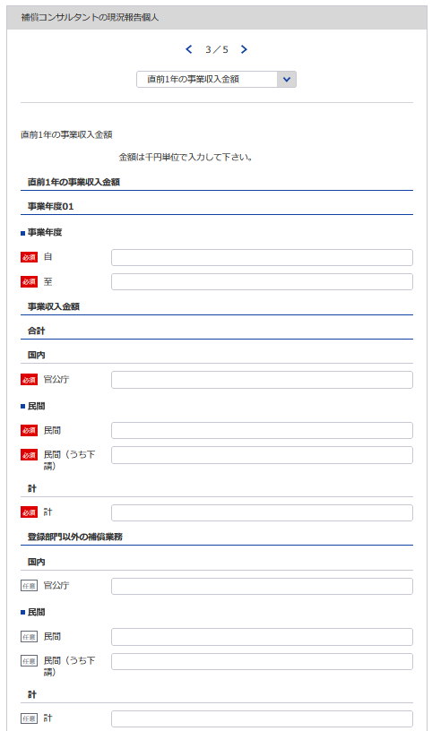
21
22
 |  |  |  |  |  |  | （用紙Ａ４）
ハ
直前１年の事業収入金額 | （自 | 年 |  | 月 | : | 至 |  |  | 年 | 月）
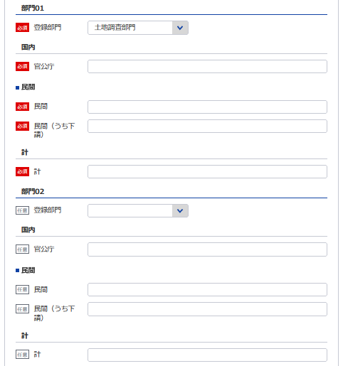
23
 |  |  |  |  |  |  |  |  |  | （単位 千円）
登 録 部 門 | 官 公 庁 |  | 民 間 |  |  |  |  | 計
24
 |  |  | (下 請)
23
24
25
27
26
 |  |  | （ |  |  |  | ）
28
29
30
32
25
31
21 ※YYYY/MM/DDで入力してください
26
 |  |  | （ |  |  |  | ）
22 ※YYYY/MM/DDで入力してください
27
 |  |  | （ |  |  |  | ）

28
 |  |  | （ |  |  |  | ）
33
29
 |  |  | （ |  |  |  | ）
34
35
30
 |  |  | （ |  |  |  | ）
31
36
 |  |  | （ |  |  |  | ）
32
33
34
36
37
必要であれば部門08まで登録してください
35
 |  |  | （ |  |  |  | ）
登録部門以外の補償 業務の事業収入金額
 |  |  | （ |  |  |  | ）
37
38
40
38
合 計
39
39
 |  |  | （ |  |  |  | ）

40
記載要領
1 「登録部門」の欄は、現に登録している登録部門名を記載すること。
2 当該事業年度の損益計算書における完成業務収入中の登録部門ごとの業務に係る収入金額を記載すること。
3 受注した業務のうち下請によるものは「民間」に含めるものとし、さらに当該収入金額を（ ）内に記載すること。

使用人数
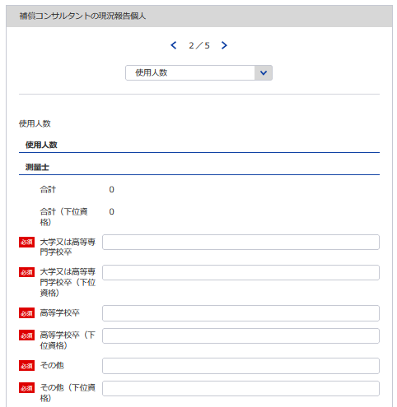
 |  |  |  |  |  |  |  |  | （用紙Ａ４）

使 用 人 数
ニ
学校区分 区分 |  |  |  | 大学又は 高等専門学校卒 |  | 高等学校卒 |  | その他 |  | 合計
41, 42
43, 44
45, 46
47, 48
47
技 術 関 係 使 用 人 数 | 測量士 |  |  |  | 人 |  | 人 |  | 人 |  | 人
48
 | 測量士補
41
 | 不動産鑑定士
 | 不動産鑑定士補
42
 | 一級建築士
43
 | 二級建築士
44
 | 木造建築士
45
 | 技術士
46
 |  | 機械部門
 |  | 電気・電子部門
総合補償部門まで同様に登録してください
 | 技術士補
 |  | 機械部門
 |  | 電気・電子部門
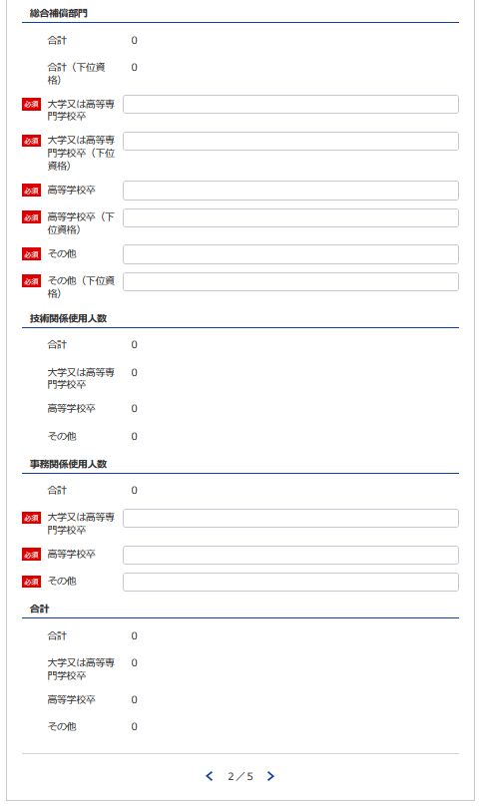
55
 | 公認会計士
56
 | 公認会計士補
49
 | 税理士
50
 | その他
 |  | 補 償 業 務 管 理 士
51
 |  |  | 土地調査部門
52
 |  |  | 土地評価部門
53
 |  |  | 物件部門
54
 |  |  | 機械工作物部門
60
 |  |  | 営業補償・特殊補償部門
57
 |  |  | 事業損失部門
49, 50
51, 52
53, 54
55, 56
58
 |  |  | 補償関連部門
57
58
59
60
59
 |  |  | 総合補償部門
61
62
63
64
 | 計
65
66
67
68
64
事務関係使用人数
61
合計
62
63
68
記載要領
 | 1 補償業務に従事している使用人数を記載すること。
 | 2 使用人とは、役員、職員を問わず、雇用期間を特に限定することなく雇用している者をいう。
65
 | 3 「技術士」又は「技術士補」については、技術士又は技術士補で、技術士試験のうち機械部門又は 電気・電子部門に合格した者を記載すること。
66
67
 | 4 「その他」については、その内訳として、一般社団法人日本補償コンサルタント協会が付与する「補償業務 管理士」の資格を有する者を記載すること。

財務事項一覧表
※こちらのシートは記載の後、PDFにして添付してください。
 |  |  |  |  | (用紙Ａ４)
財務事項一覧表
 |  |  |  |  |  | 令和 年 月 日現在
ホ |  |  |  | （単位 千円）
貸借対照表 | Ⅰ 資産 合計
 |  | 流動資産 合計
 |  | 固定資産 合計
 |  | 繰延資産 合計
 | Ⅱ 負債 合計
 |  | 流動負債 合計
 |  | 固定負債 合計
 | Ⅲ 純資産 合計
 |  | 株主資本 合計
 |  |  | 資本金
 |  | 評価・換算差額等 合計
 |  | 新株予約権 合計
損益計算書 | Ⅰ 売上高 合計
 |  | 完成業務収入
 | Ⅱ 売上原価 合計
 |  | 完成業務原価
 | 売上総利益（売上総損失）
 | Ⅲ 販売費及び一般管理費 合計
 | 営業利益（営業損失）
 | Ⅳ 営業外収益 合計
 | Ⅴ 営業外費用 合計
 | 経常利益（経常損失）
 | Ⅵ 特別利益 合計
 | Ⅶ 特別損失 合計
 | 税引前当期純利益（税引前当期純損失）
 | 法人税等 合計
 | 当期純利益（当期純損失）
消費税及び地方消費税に相当する額の会計処理の方法
記載要領
１ 財務事項一覧表は、一般に公正妥当と認められる企業会計の基準その他の企業会計の慣行をしん酌し、会社の財産及び損益の状態を 判断することができるよう明瞭に記載すること。
２ 直前一年分の決算書等により作成すること。
３ 記載すべき金額は、千円単位をもって表示すること。ただし、会社法（平成17年法律第86号）第２条第６号に規定する大会社にあっ ては、百万円単位をもって表示することができる。この場合、「千円」とあるのは「百万円」として記載すること。
４ 金額の記載に当たって有効数字がない場合においては、科目の記載を要しない。
５ 「貸借対照表」の欄の「純資産 合計」は、個人にあっては貸借対照表の純資産合計(期首資本金+事業主利益+事業主借勘定-事業主 貸勘定)の額を記載すること。
６ 持分会社である場合においては、「株主資本 合計」とあるのは「社員資本 合計」として記載すること。
７ 「消費税及び地方消費税に相当する額の会計処理の方法」の欄は、税抜方式及び税込方式のうち財務事項一覧表の作成に当たって採 用したものを記載すること。

貸借対照表（個人）
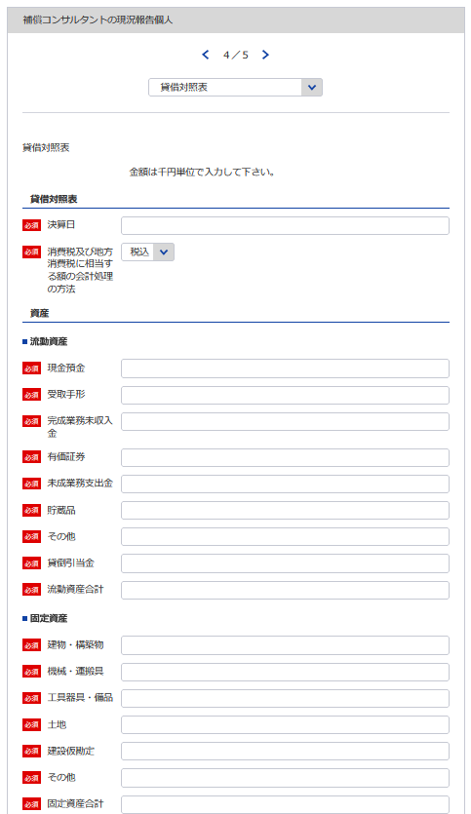
69
別記様式第10号（第４条関係） |  |  |  |  |  |  |  |  |  |  | （用紙Ａ４）
貸 借 対 照 表
 |  |  |  |  |  | 令和 | 年 | 月 | 日現在
 |  |  |  |  |  |  |  |  |  | （商号又は名称）
7

69
70
106
資 産 の 部
Ⅰ 流 動 資 産 |  |  |  |  |  |  |  |  |  |  |  |  | 千円
 |  | 現金預金
71
 |  | 受取手形
72
70
 |  | 完成業務未収入金
73
71
 |  | 有価証券
74
72
 |  | 未成業務支出金
75
73
 |  | 貯蔵品
76
74
 |  | その他
77
75
 |  |  | 貸倒引当金 |  |  |  |  |  |  |  |  | △
78
77
76
 |  |  |  | 流動資産合計
78
79
79
80
80
Ⅱ 固定資産
 |  | 建物・構築物
 |  | 機械・運搬具
81
81
82
 |  | 工具器具・備品
82
83
 |  | 土 地
83
84
 |  | 建設仮勘定
84
85
 |  | その他
85
 |  |  |  | 固定資産合計
86
 |  |  |  | 資産合計
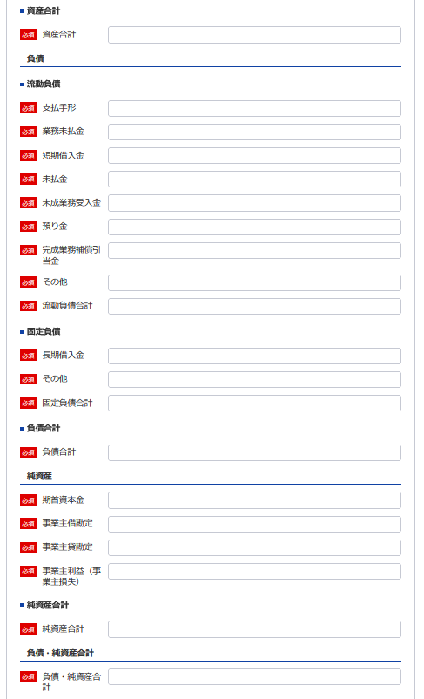
負 債 の 部
86
Ⅰ 流 動 負 債
87
 |  | 支払手形
88
 |  | 業務未払金
89
88
87
 |  | 短期借入金
90
89
 |  | 未払金
91
90
 |  | 未成業務受入金
92
92
91
 |  | 預り金
93
93
 |  | 完成業務補償引当金
94
 |  | その他
95
95
94
 |  |  |  | 流動負債合計

96
96
97
97
98
Ⅱ 固 定 負 債
 |  | 長期借入金
 |  | その他
98
99
 |  |  |  | 固定負債合計
99
 |  |  |  | 負債合計
100
101
102
100
103
101
純 資 産 の 部
 |  | 期首資本金
 |  | 事業主借勘定
102
104
 |  | 事業主貸勘定 |  |  |  |  |  |  |  |  |  | △
103
 |  | 事業主利益（事業主損失）
104
105
 |  |  |  |  | 純資産合計
105
 |  |  |  |  | 負債・純資産合計
106
 | 注 |  | 消費税及び地方消費税に相当する額の会計処理の方法

記載要領
 | 1 貸借対照表は、財産の状態を正確に判断することができるよう明瞭に記載すること。
 | 2 記載すべき金額は、千円単位をもつて表示すること。
 | 3 金額の記載に当たつて有効数字がない場合においては、科目の記載を要しない。
 | 4 「流動資産」、「固定資産」、「流動負債」又は「固定負債」に属する科目の掲記が「その他」のみである場合に
 | おいては、科目の記載を要しない。
 | 5 「流動資産」又は「固定資産」の「その他」に属する資産で、その金額が資産の総額の100分の１を超えるものにつ
 | いては、当該資産を明示する科目をもつて記載すること。
 | 6 記載要領５は、負債の部の記載に準用する。
 | 7 注は、税抜方式及び税込方式のうち貸借対照表及び損益計算書の作成に当たつて採用したものを記載すること。

損益計算書（個人）
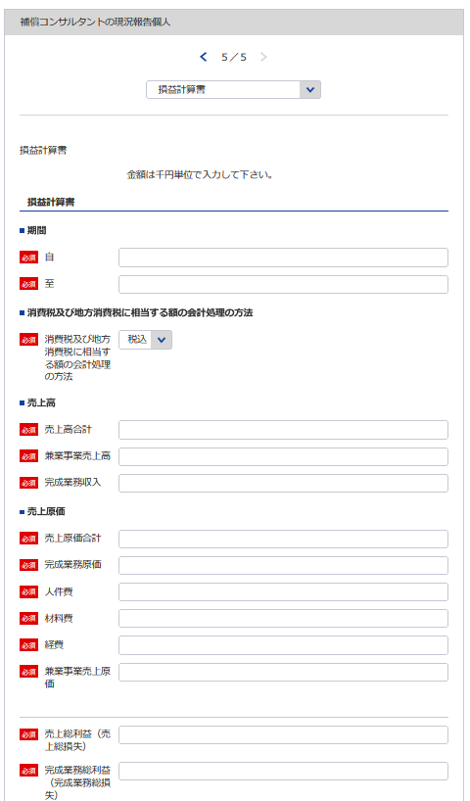
107
別記様式第11号（第４条関係） |  |  |  |  |  |  |  | （用紙Ａ４）
損 益 計 算 書
 |  |  |  |  | 自 平成 | 年 | 月 |  | 日
108
 |  |  |  |  | 至 令和 | 年 | 月 |  | 日
 |  |  |  |  |  |  |  |  |  | （商号又は名称）
7
107
109
108
110
111
Ⅰ 売 上 高 |  |  |  |  |  |  |  |  |  |  | 千円
 |  | 完成業務収入
 |  | 兼業事業売上高
Ⅱ 売り上げ原価 | 売 上 原 価
106
 |  | 完成業務原価
112
110
 |  |  | 人件費
113
109
 |  |  | 材料費
114
115
111
 |  |  | 経 費
116
117
 |  | 兼業事業売上原価
116
 |  |  | 売上総利益（売上総損失）
118
114
 |  |  |  | 完成業務総利益（完成業務総損失）
119
120
112
113
 |  |  |  | 兼業事業総利益（兼業事業総損失）
115
Ⅲ 販売費及び一般管理費
121
117
 |  |  | 給料手当
122
 |  |  | 退職金
123
119
 |  |  | 法定福利費
124
118
 |  |  | 通勤費
125
120
 |  |  | 雑 給
126
 |  |  | 福利厚生費
127
 |  |  | 旅費交通費
128
121
 |  |  | 通信運搬費
129
122
 |  |  | 印刷費
130
123
124
 |  |  | 消耗品費
131
 |  |  | 備品費
132
 |  |  | 図書費
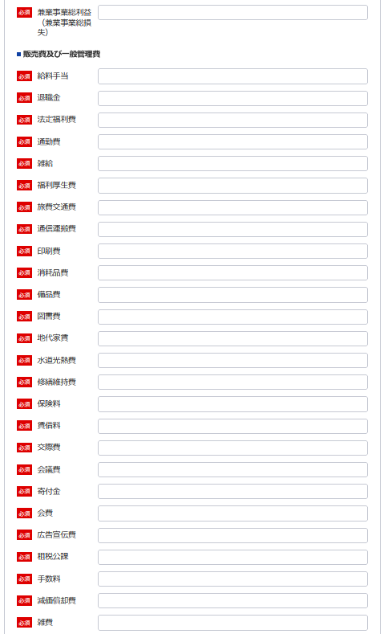
125
133
127
126
134
128
135
129
 |  |  | 地代家賃
 |  |  | 水道光熱費
 |  |  | 修繕維持費
136
130
 |  |  | 保険料
137
131
 |  |  | 賃借料
138
132
133
 |  |  | 交際費
139
134
 |  |  | 会議費
140
135
 |  |  | 寄付金
141
136
 |  |  | 会 費
142
138
137
 |  |  | 広告宣伝費
143
139
 |  |  | 租税公課
144
140
 |  |  | 手数料
145
141
 |  |  | 減価償却費
146
147
142
 |  |  | 雑 費
148
143
 |  |  |  | 営業利益（営業損失）
144
145
Ⅳ 営 業 外 収 益
149
147
 |  |  | 受取利息配当金
150
151
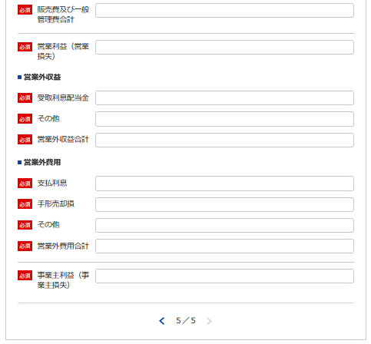
146
 |  |  | その他
148
Ⅴ 営 業 外 費 用
152
 |  |  | 支払利息
153
149
 |  |  | 手形売却損
154
155
151
 |  |  | その他
156
150
 |  |  |  | 事業主利益（事業主損失）

152
153
155
記載要領
 | １ 損益計算書は、損益の状態を正確に判断することができるよう明瞭に記載すること。
 | ２ 記載すべき金額は、千円単位をもつて表示すること。
154
 | ３ 金額の記載に当たつて有効数字がない場合においては、科目の記載を要しない。
 | ４ 「兼業事業」とは、補償業務以外の事業を併せて営む場合における当該補償業務以外の事業をいう。この場合に
156
 | おいて、兼業事業の表示については、その内容を示す適当な名称をもつて記載することができる。
 | ５ 「雑費」に属する費用で、「販売費及び一般管理費」の総額の10分の１を超えるものについては、当該費用を明
 | 示する科目をもつて記載すること。
 | ６ 記載要領５は、「営業外収益」の「その他」に属する収益及び「営業外費用」の「その他」に属する費用の記載に
 | 準用する。

